アウトライン
プログラムの全体像
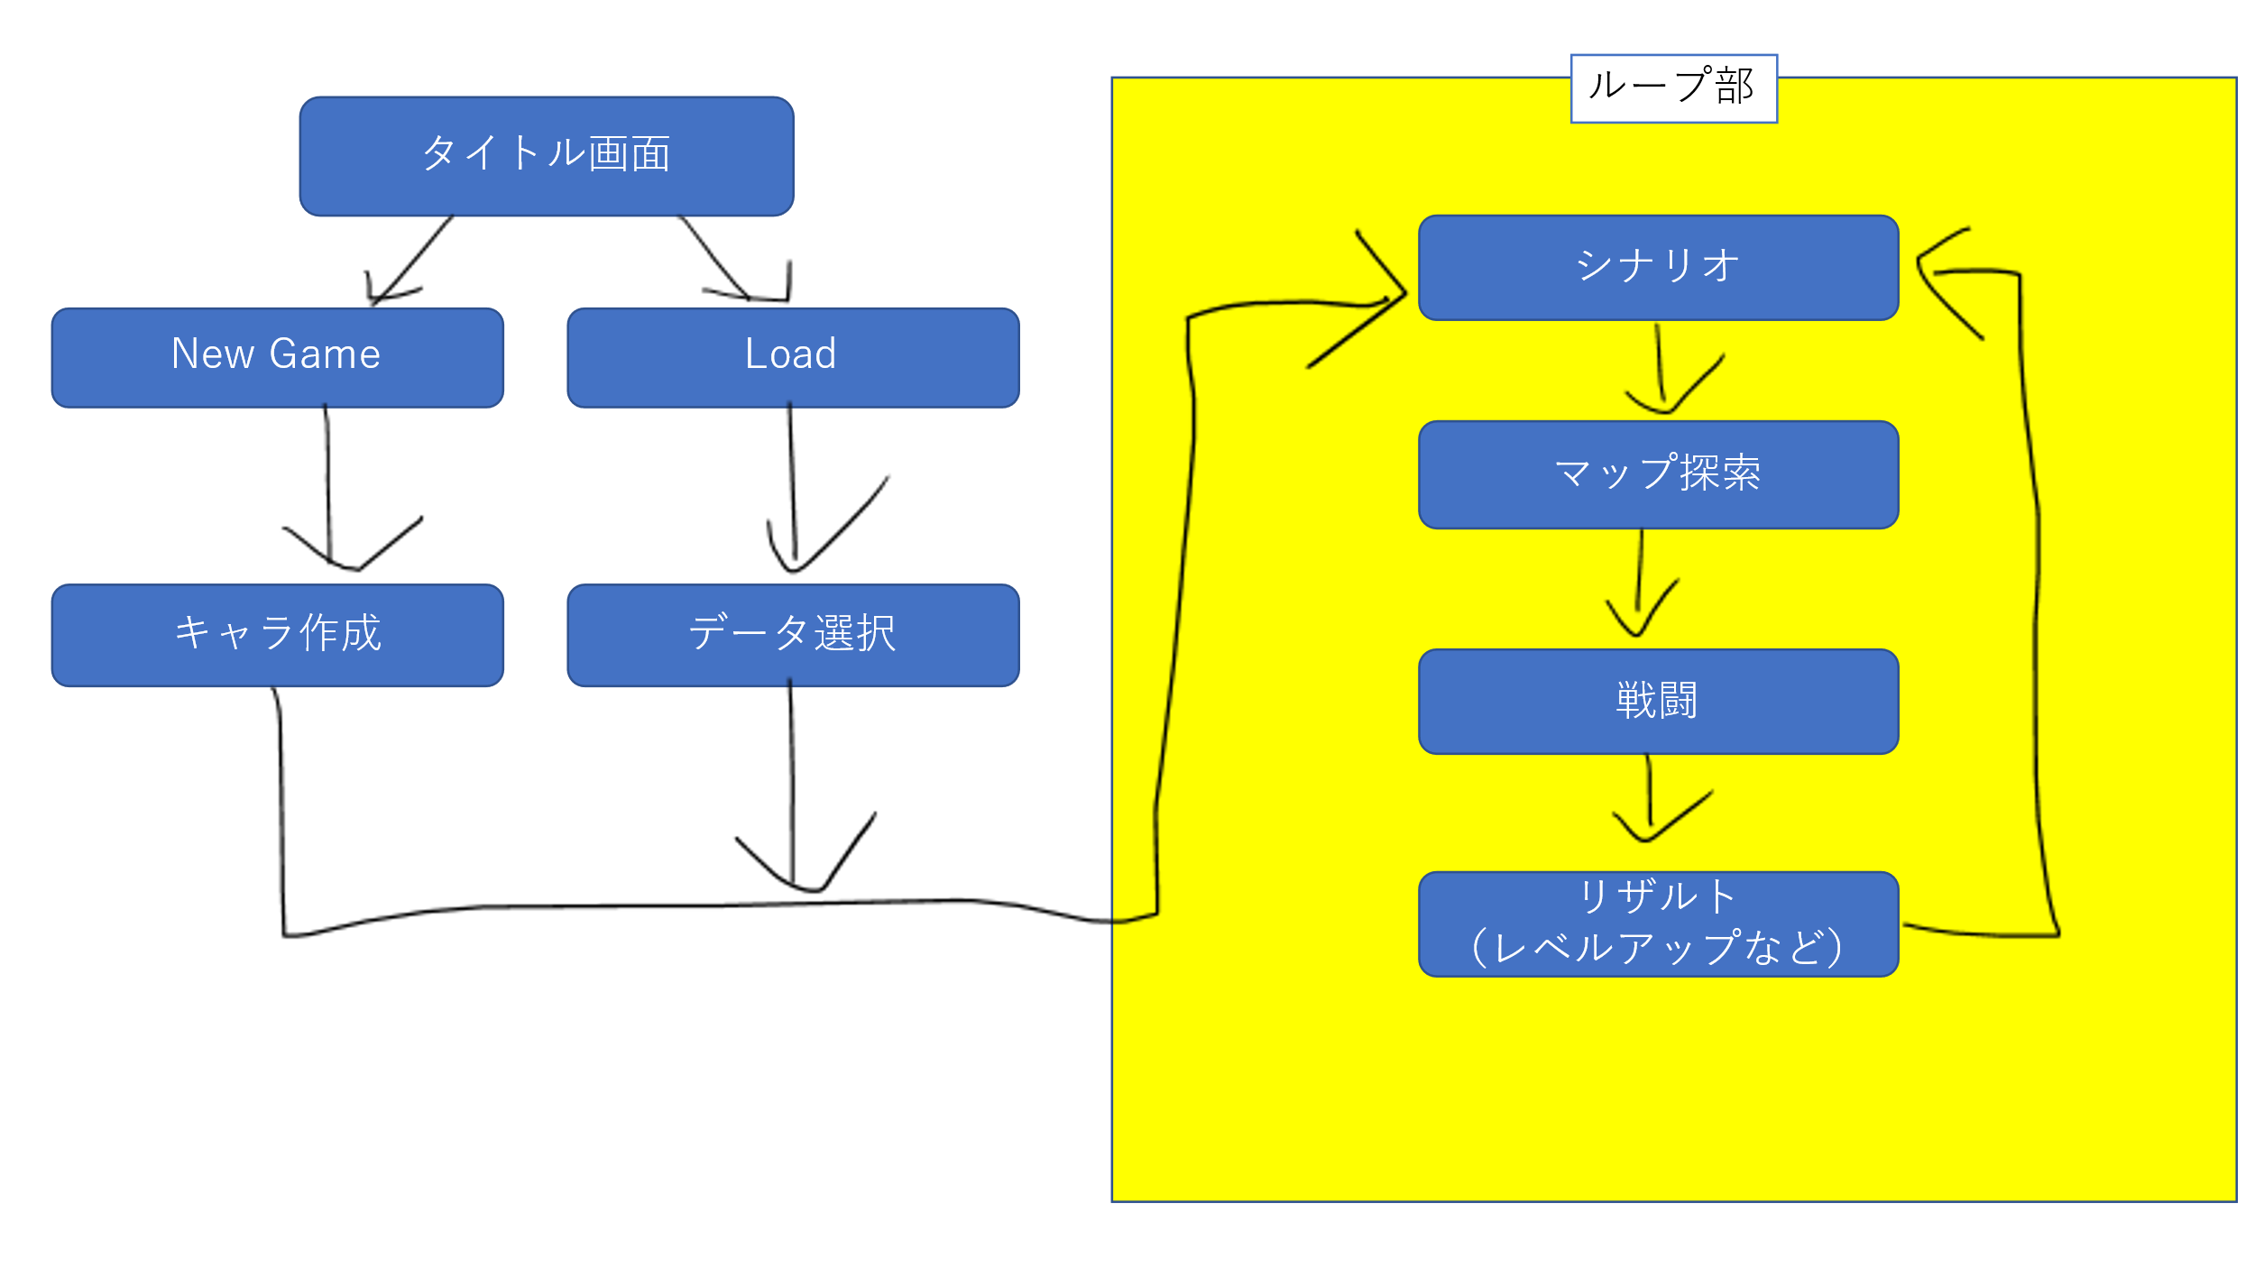

画面への表示
追記ではなく、更新。 下に伸びていく形ではなく、 フレーム毎に書き直される形。 | ※課題として作成したシューティングゲームを参考にせよ。 （あのまま使うのは厳しいので、改造・修正を勧める）
予想される最低限の機能
1.データのセーブ・ロード機能 | 外部ファイルの読み込みと書き込みが必要
2.キャラ作成機能
3.シナリオ表示・読み込み機能 | 外部ファイルの読み込みと書き込みが必要
4.マップ探索・読み込み機能 | 外部ファイルの読み込みと書き込みが必要 ランダムマップ生成でも良い
5.戦闘機能
6.リザルト機能
その他
ステージ数 | ３以上８以下とする
データ保存数 | ３以上とする
ゲーム性など | 任意
強制はしないが期待すること
可能な限りコンポーネント指向で実装すること

